Sheet1
1.품의서 작성시의 필드 및 필수등록 정보

 |  | 디스플레이 필드
계정구분 |  | 계정구분 | 예산부서 | 사용일 | 상호 | 합계금액 | 담당자 | 세부계정 | 제품군/명 | 거래처 | 공정거래규약 | 사용내역 | 결과보고서 | 세미나사진 | 방명록 | 질의응답 | 카드세부 | 품의서 | 기타첨부 | 회의록 | 상신의견
세미나비 |  | O | O | O | O | O | O | O | O | O | O | O | O | O | O | O | O |  |  |  | O
심포지움 |  | O | O | O | O | O | O | O | O | O | O | O | O | O | O | O | O |  |  |  | O
영업경비 |  | O | O | O | O | O | O | O | O | O |  | O |  |  |  |  |  | O | O |  | O
기타경비 |  | O | O | O | O | O | O | O | O | O |  | O |  |  |  |  |  | O | O |  | O
현업및일반경비 |  | O | O | O | O | O | O | O | O | O |  | O |  |  |  |  |  | O | O |  | O
일반경비 세부계정=업무회의대(635130100) |  | O | O | O | O | O | O | O | O | O |  | O |  |  |  |  |  | O | O | O | O
 |  | 필수 등록정보
계정구분 | 세부계정
세미나비 | 세미나비(635130200) | O | O | O | O | O | O |  | O | O | O | O | O | O | O |  | O
 | 세미나-단일(635130400) | O | O | O | O | O | O |  | O | O | O | O | O | O | O |  | O
 | 세미나-일대일(635130500) | O | O | O | O | O | O |  | O | O | O | O |  |  |  | O | O
심포지움 |  | O | O | O | O | O | O |  |  |  | O | O
영업경비 |  | O | O | O | O | O | O |  |  |  |  | O
기타경비 |  | O | O | O | O | O | O |  |  |  |  | O
현업및일반경비 |  | O | O | O | O | O | O | O |  |  |  | O
일반경비 세부계정=업무회의대(635130100) |  | O | O | O | O | O | O | O |  |  |  | O |  |  |  |  |  |  |  | O
심포지움 결재요청시 |  | O | O |  |  |  |  |  | O |  | O | O

2.계정구분에 따른 세부계정 선택시의 디스플레이 계정
- 세부계정 선택 팝업창에서 아래 계정을 디폴트로 디스플레이해주며, 별도 검색을 할 수 있다.
- 세미나비,심포지움,영업경비,기타경비는 필수등록은 아닙니다
- 현업및 일반경비일 경우에는 필수 등록입니다.

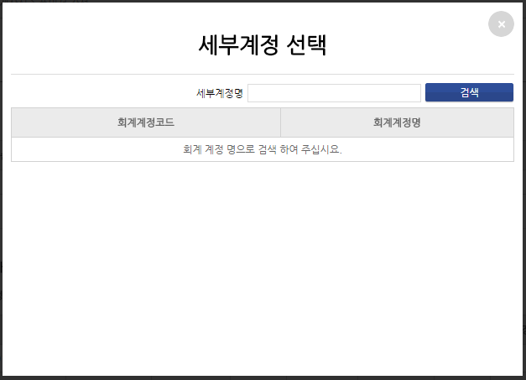
ACCOUNT_CD | GYEJUNG_CODE | GYEJUNG_NAME | ODER_SEQ
계정구분 | 세부계정코드 | 세부계정명 | 출력순서
1.세미나비 | 635130200 | 세미나비 | 1
 | 635130400 | 세미나비-단일 | 2
 | 635130500 | 세미나비-일대일 | 3
2.심포지움 | 635130200 | 세미나비 | 1
3.영업경비 | 635010400 | 복리후생비-직원복지비 | 1
팝업시 디폴트로 디스플레이 처리
 | 635010100 | 복리후생비-직원식대 | 2
 | 635210200 | 기타판촉비 | 3
 | 635078800 | 기타광고선전비 | 4
 | 635130100 | 업무회의대 | 5
 | 635160200 | 도서인쇄비-도서 | 6
 | 635158800 | 기타소모품비 | 7
 | 635150100 | 사무용품비 | 8
 | 635170300 | 일반교육비 | 9
 | 635030200 | 접대경조비 | 10
4.기타경비 | 635100200 | 시외출장비 | 1
 | 635010100 | 복리후생비-직원식대 | 2
 | 635010400 | 복리후생비-직원복지비 | 3
 | 635220300 | 홍보행사비 | 4
 | 635130100 | 업무회의대 | 5
 | 635150100 | 사무용품비 | 6
 | 635260300 | 증서수수료 | 7
 | 635170300 | 일반교육비 | 8
 | 635138800 | 기타회의비 | 9
 | 635150200 | 소모자재비 | 10
5.현업및일반경비 | 635010100 | 복리후생비-직원식대 | 1
 | 635083000 | 복리후생비-식대(연) | 2
 | 531100100 | 직원식대(제) | 3
 | 635010400 | 복리후생비-직원복지비 | 4
 | 635083001 | 복리후생비-직원복지비(연) | 5
 | 531100400 | 직원복지비(제) | 6
 | 635100200 | 시외출장비 | 7
 | 635082001 | 시외출장비(연) | 8
 | 531110200 | 시외출장비(제) | 9
 | 635100100 | 시내교통비 | 10
 | 635082000 | 시내교통비(연) | 11
 | 531110100 | 시내교통비(제) | 12
 | 635130100 | 업무회의대 | 13
 | 635138800 | 기타회의비 | 14
 | 635083201 | 기타회의비(연) | 15
 | 531038800 | 기타회의비(제) | 16
 | 635018800 | 기타복리후생비 | 17
 | 635081700 | 위탁연구개발비(연) | 18

